開箱 No.018 打破不成文規矩的 Gladiator Le
開箱 No.018 打破不成文規矩的 Gladiator Legends
日期 2022.04.25 ｜ 来源 https://ezslotdesign.com/slot-unboxing018/

遊戲基本資訊
• 遊戲名稱：Gladiator Legends
• 開發商：Hacksaw Gaming
• 滾輪設定：4 x 5
[影片] https://www.youtube.com/watch?v=qmuNW233kYw
遊戲特色
Base Game


Base Game 的特色是左邊的 VS 圖案，每當這個圖案出現的時候，都會擴展成角鬥士對戰輪，會出現上下兩個倍數百搭圖案，贏的那一邊會留下來形成一個倍數百搭輪 (也有小機率是不帶倍數的百搭輪)。
Free Game
這款遊戲有兩種免費遊戲，分別是
• Champions of the Arena：畫面中出現 3 個 Arena 圖案時候觸發。
起始有 3 次 Spins，每當出現 VS 符號時這些會重置 Spin 次數。每個滾輪上方是結算時的贏分倍數，VS 跟 Base Game 相同會擴展開成角鬥士對戰輪並下面出現新的贏分倍數，範圍是 x1 到 x1000，會跟該輪目前贏分倍數對戰，如果下方獲勝則下方倍數會 “替換” 掉上方原本的倍數。另外滾輪還可能會出現兩種硬幣符號
• 普通硬幣：普通硬幣顯示 x2 到 x10 ，硬幣滾輪上面的目前倍數和硬幣的倍數會相乘
• 史詩硬幣：史詩硬幣顯示 x2 到 x10 ，所有滾輪上面的目前倍數和硬幣的倍數會相乘
• Unleash the Beast：畫面中出現 3 個 Beast 圖案時候觸發
跟上一個玩法很類似，但中間第 3 輪比較特別。起始有 3 次 Spins，每當出現 VS 符號時這些會重置 Spin 次數。第 1/2/4/5 滾輪上方是結算時的贏分倍數，VS 跟 Base Game 相同會擴展開成角鬥士對戰輪並出現上下兩個贏分倍數範圍是 x1 到 x250，獲勝的那一邊倍數會 “加上” 原本的倍數。第 3 滾輪需要等第 1/2/4/5 滾輪都出現過 VS 圖案後才會解鎖，解鎖後第 3 輪會出現野獸決鬥圖案，野獸圖案的乘倍會將同時出現的第1/2/4/5 滾輪的角鬥士對戰輪贏分倍數乘上。
Feature Buy
這款遊戲提供 4 種不同的選項
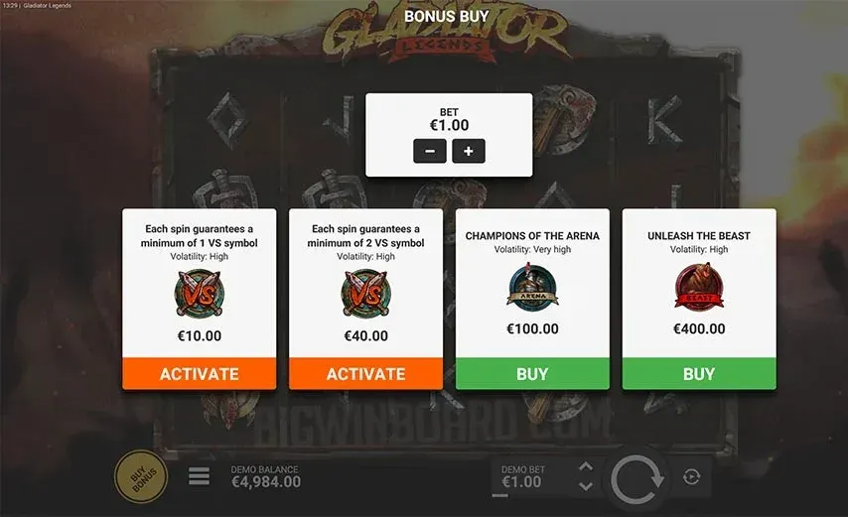

心得
這款遊戲的 Champions of the Arena 玩法，乘倍會替掉這個規則可以說是打破了老虎機的一個不成文規矩，那就是給玩家的獎勵不能再收回，玩家對於此種舉動通常也往往會覺得被遊戲給騙了，或是覺得遊戲作弊。這玩法有可能先給玩家某一輪 1000 倍贏分，然後結束之前又被替換成一個低倍贏分，因此正常來說玩家總是期待在剩餘的免費遊戲轉輪次數獲得更多贏分，但在這款遊戲玩家得到一個大贏分之後反而會希望不要再出現任何東西趕快結束。
試玩專區
有興趣的玩家也可以直接在下面視窗試玩

